상품제안서
한지선(대/기성) 전통부채 | 상품코드: S37160

 |  |  |  |  |  |  | 02-713-8555 | www.synergygift.co.kr
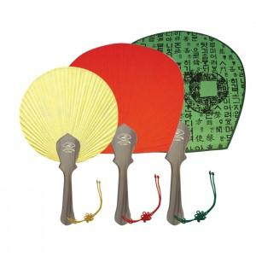 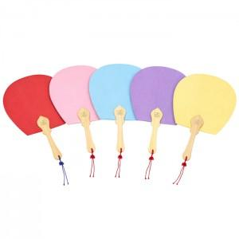

【상세/제작정보】 | <p><span style="font-size: 14pt;">* 인쇄사이즈 : 대 7*50mm </span>&nbsp;</p>

【인쇄/포장옵션】 | 실크 / 포장불가능

【공급단가】 | 수량 | 100~ | 300~ | 1,000~ | 3,000~ | 5,000~
*VAT별도 | 대 | 3,640원 | 3,350원 | 3,180원 | 3,020원 | 2,910원

【상품 URL】 | https://www.synergygift.co.kr:443/src/goods_detail.php?gdno=37160

